2023_04_data
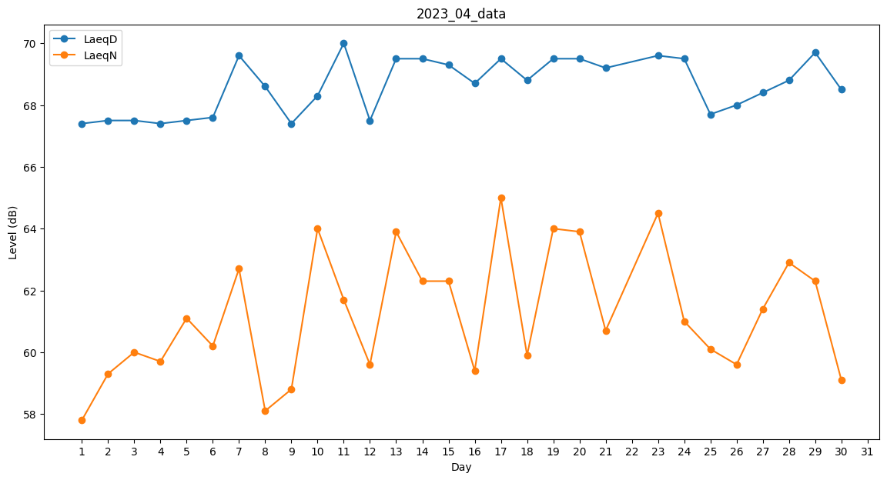
Day | LaeqD | LaeqN
1 | 67.4 | 57.8
2 | 67.5 | 59.3
3 | 67.5 | 60
4 | 67.4 | 59.7
5 | 67.5 | 61.1
6 | 67.6 | 60.2
7 | 69.6 | 62.7
8 | 68.6 | 58.1
9 | 67.4 | 58.8
10 | 68.3 | 64
11 | 70 | 61.7
12 | 67.5 | 59.6
13 | 69.5 | 63.9
14 | 69.5 | 62.3
15 | 69.3 | 62.3
16 | 68.7 | 59.4
17 | 69.5 | 65
18 | 68.8 | 59.9
19 | 69.5 | 64
20 | 69.5 | 63.9
21 | 69.2 | 60.7
22 | 68.9 | 0
23 | 69.6 | 64.5
24 | 69.5 | 61
25 | 67.7 | 60.1
26 | 68 | 59.6
27 | 68.4 | 61.4
28 | 68.8 | 62.9
29 | 69.7 | 62.3
30 | 68.5 | 59.1

